PROJELER
Amaç: Sınırlı sermaye bütçesi (50 Milyon TL) dahilinde, NPV, IRR ve Geri Ödeme Süresi yöntemlerini kullanarak en kârlı DVT projesini seçmek.

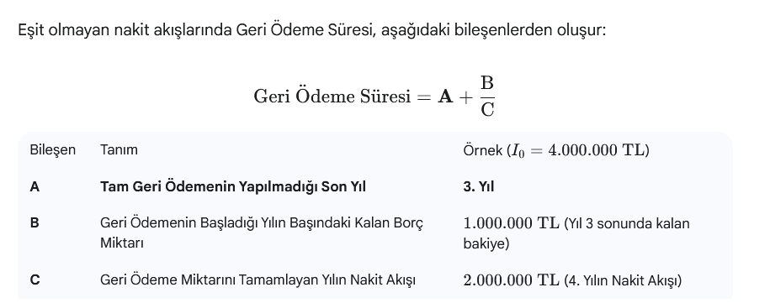
Sermaye Maliyeti (İskonto Oranı k): 12%

Maksimum Geri Ödeme Süresi: 4 Yıl (Likidite kuralı).

PROJE A: Şebeke Güvenilirlik Artışı (10 YIL) |  |  | PROJE B: Yeni Bölge Bağlantısı ve Büyüme (5 YIL)

Yıl | Yatırım Maliyeti (I0​) | Yıllık Net Nakit Akışı (NAt​) | Yıl | Yatırım Maliyeti (I0​) | Yıllık Net Nakit Akışı (NAt​)
Y0 | 45000000 | -45000000 | Y0 | 35000000 | -35000000
Y1 |  | 5000000 | Y1 |  | 15000000
Y2 |  | 8000000 | Y2 |  | 13000000
Y3 |  | 10000000 | Y3 |  | 8000000
Y4 |  | 12000000 | Y4 |  | 5000000
Y5 |  | 12000000 | Y5 |  | 2000000
Y6 |  | 12000000
Y7 |  | 12000000
Y8 |  | 11000000
Y9 |  | 11000000
Y10 |  | 11000000

 | NPV | ₺10,853,873.85 |  |  | -₺1,236,936.36
 | IRR | 17% |  |  | 10%
 | Geri Ödeme | 4.8333333333 |  |  | 2.875

